Foglio5
FOTO | ARTICOLO | XS | S | M | L | XL | XXL | XXXL | TOTALE | PRECIO
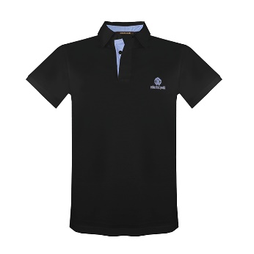 | FSR671 - KB00505051 Polo c/contr.list.e ric. logo NERO |  | 21 | 18 |  |  |  |  | 39 | 32.00 €
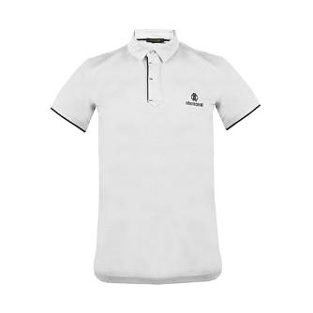 | FSR687 - JD06400001 Polo con zip e ric.logo/scritt BIANCO |  | 10 | 20 | 20 | 20 | 10 |  | 80 | 32.00 €
 | FSR687 - JD06405051 Polo con zip e ric.logo/scritt NERO |  | 20 | 40 | 40 | 40 | 20 |  | 160 | 32.00 €
 | FST600 - JD06100001 T-shirt girocol. c/st. logo RC BIANCO |  |  | 20 | 20 | 20 |  |  | 60 | 24.00 €
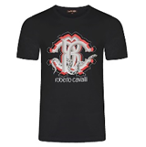 | FST632 - JD06105051 T-shirt girocol.c/st.logo pyt. NERO |  |  | 30 | 30 | 3 |  |  | 63 | 24.00 €
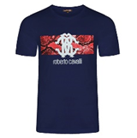 | FST647 - A#21404926 T-shirt girocollo manica corta NAVY |  | 10 | 70 | 70 | 44 | 17 |  | 211 | 24.00 €
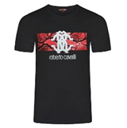 | FST647 - A#21405051 T-shirt girocollo manica corta NERO |  | 24 | 70 | 70 | 48 | 20 |  | 232 | 24.00 €
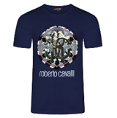 | FST655 - A#22204926 T-shirt girocollo manica corta NAVY |  | 10 | 20 | 20 | 20 | 10 |  | 80 | 24.00 €
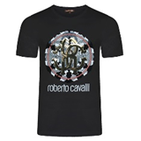 | FST655 - A#22205051 T-shirt girocollo manica corta NERO |  | 15 | 30 | 30 | 30 | 10 |  | 115 | 24.00 €
 | FST657 - A#22400053 T-shirt girocollo manica corta BIANCO |  | 34 | 80 | 80 | 56 | 26 |  | 276 | 24.00 €
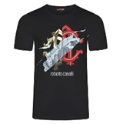 | FST657 - A#22405051 T-shirt girocollo manica corta NERO |  | 31 | 80 | 89 | 53 | 23 |  | 276 | 24.00 €
 |  |  |  |  |  |  |  |  | 1592

POLOS 279
CAMISETAS 1313

